泡腾片
泡腾片--订单生产要求 |  |  | 产品代号命名原则， 备货单号--业务员简写+产品序列+产品英文首字母 如：1. 姜黄素胶囊 2. 苹果醋胶囊 编号1：AMY-GS20240117A1--AY1CU 编号2：AMY-GS20240117A1--AY2AC
文档编号： | 备货单号--产品代号 | 日期:
客户名称: |  | 客户性质:
数量： |  | 负责人:
产品描述
代号： 泡腾片大小克重：一般是4g圆形 包装数量和规格：1000管， 20片/管 包装尺寸和要求： 是否贴标签： 谁设计制作标签： 标签材质和工艺要求： 批号日期： 批号默认是年月日， 生产日期和有效期是 日/月/年，有效期2年 全包热缩膜：默认不做全包热缩膜 是否套防护塑料袋：默认套袋子，防划伤 配方：中文&英文 |  |  | 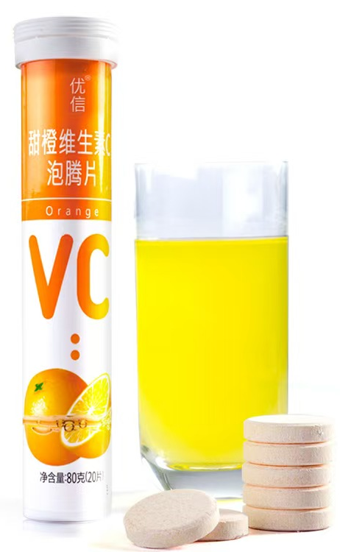
其他要求：如条形码，彩盒 香味：一般/中等/浓香 甜味：一般/中等/很甜 溶于水之后的颜色是否有要求？

